GRAFICO1
LORDO TOTALE PER OGNI OGGETTO
Etichette di riga | Somma di LORDO
DA PAGARE | 871988.9
CONSULENZA | 340587.4
FORMAZIONE | 150255.2
INTERVENTO | 257194.3
VENDITA | 123952
PAGATA | 1228064.2
CONSULENZA | 424596.6
FORMAZIONE | 299632
INTERVENTO | 331413
VENDITA | 172422.6
Totale complessivo | 2100053.1

LORDO TOTALE PER OGNI OGGETTO / DIVISO PER STATO

Etichette di riga | Somma di LORDO
CONSULENZA | 765184
FORMAZIONE | 449887.2
INTERVENTO | 588607.3
VENDITA | 296374.6
Totale complessivo | 2100053.1

 | CONSULENZA | FORMAZIONE | INTERVENTO | VENDITA
ALFA | 31939.6 | 29182.4 | 19337 | 17311.8
BETA | 22448 | 15933.2 | 25595.6 | 5929.2
DELTA | 9418.4 | 4758 | 12944.2 | 2330.2
GAMMA | 28084.4 | 8991.4 | 35697.2 | 6929.6
IOTA | 44591 | 16030.8 | 16055.2 | 4636
OMEGA | 7027.2 | 9076.8 | 12004.8 | 17165.4
SIGMA | 13017.4 | 14676.6 |  | 2586.4
ZETA | 57010.6 | 35453.2 | 49715 | 10296.8
Somma di LORDO | Etichette di colonna
Etichette di riga | CONSULENZA | FORMAZIONE | INTERVENTO | VENDITA | Totale complessivo
ALFA | 31939.6 | 29182.4 | 19337 | 17311.8 | 97770.8
BETA | 22448 | 15933.2 | 25595.6 | 5929.2 | 69906
DELTA | 9418.4 | 4758 | 12944.2 | 2330.2 | 29450.8
GAMMA | 28084.4 | 8991.4 | 35697.2 | 6929.6 | 79702.6
IOTA | 44591 | 16030.8 | 16055.2 | 4636 | 81313
OMEGA | 7027.2 | 9076.8 | 12004.8 | 17165.4 | 45274.2
SIGMA | 13017.4 | 14676.6 |  | 2586.4 | 30280.4
ZETA | 57010.6 | 35453.2 | 49715 | 10296.8 | 152475.6
Totale complessivo | 213536.6 | 134102.4 | 171349 | 67185.4 | 586173.4

Somma di LORDO | Etichette di colonna
Etichette di riga | CONSULENZA | FORMAZIONE | INTERVENTO | VENDITA | Totale complessivo
2024-06-09 | 53533.6 | 33342.6 | 10638.4 | 10906.8 | 108421.4
2024-06-10 | 25815.2 | 21179.2 | 66136.2 | 21618.4 | 134749
 | CONSULENZA | FORMAZIONE | INTERVENTO | VENDITA
ALFA | 31939.6 | 29182.4 | 19337 | 17311.8
BETA | 22448 | 15933.2 | 25595.6 | 5929.2
DELTA | 9418.4 | 4758 | 12944.2 | 2330.2
GAMMA | 28084.4 | 8991.4 | 35697.2 | 6929.6
IOTA | 44591 | 16030.8 | 16055.2 | 4636
OMEGA | 7027.2 | 9076.8 | 12004.8 | 17165.4
SIGMA | 13017.4 | 14676.6 |  | 2586.4
ZETA | 57010.6 | 35453.2 | 49715 | 10296.8
2024-06-11 | 60731.6 | 35160.4 | 20544.8 | 1281 | 117717.8
2024-06-12 | 52020.8 | 23424 | 24278 | 29865.6 | 129588.4
2024-06-13 | 24070.6 | 26791.2 | 26278.8 | 11370.4 | 88511
2024-06-14 | 50898.4 | 27547.6 | 34111.2 | 3050 | 115607.2
2024-06-15 | 26949.8 | 30975.8 | 72785.2 | 8967 | 139677.8
2024-06-16 | 49471 | 26181.2 | 41565.4 | 46384.4 | 163602
2024-06-17 | 36148.6 | 53887.4 | 18775.8 | 30561 | 139372.8
2024-06-18 | 44957 | 21142.6 | 16299.2 | 8418 | 90816.8
2024-06-19 | 24302.4 | 41272.6 | 70668.5 | 11712 | 147955.5
2024-06-20 | 52240.4 | 9406.2 | 38808.2 | 16726.2 | 117181
2024-06-21 | 28487 | 28255.2 | 22899.4 | 14200.8 | 93842.4
2024-06-22 | 68198 | 28413.8 | 62256.6 | 29048.2 | 187916.6
2024-06-23 | 40613.8 | 21398.8 | 15140.2 | 27084 | 104236.8
2024-06-24 | 52008.6 | 11321.6 | 29267.8 | 15225.6 | 107823.6
2024-06-25 | 74737.2 | 10187 | 18153.6 | 9955.2 | 113033
Totale complessivo | 765184 | 449887.2 | 588607.3 | 296374.6 | 2100053.1

GRAFICO2
Somma di LORDO | Etichette di colonna
Etichette di riga | CONSULENZA | FORMAZIONE | INTERVENTO | VENDITA | Totale complessivo
2024-06-09 | 53533.6 | 33342.6 | 10638.4 | 10906.8 | 108421.4
2024-06-10 | 25815.2 | 21179.2 | 66136.2 | 21618.4 | 134749
2024-06-11 | 60731.6 | 35160.4 | 20544.8 | 1281 | 117717.8
2024-06-12 | 52020.8 | 23424 | 24278 | 29865.6 | 129588.4
2024-06-13 | 24070.6 | 26791.2 | 26278.8 | 11370.4 | 88511
2024-06-14 | 50898.4 | 27547.6 | 34111.2 | 3050 | 115607.2
2024-06-15 | 26949.8 | 30975.8 | 72785.2 | 8967 | 139677.8
 | CONSULENZA | FORMAZIONE | INTERVENTO | VENDITA
ALFA | 31939.6 | 29182.4 | 19337 | 17311.8
BETA | 22448 | 15933.2 | 25595.6 | 5929.2
DELTA | 9418.4 | 4758 | 12944.2 | 2330.2
GAMMA | 28084.4 | 8991.4 | 35697.2 | 6929.6
IOTA | 44591 | 16030.8 | 16055.2 | 4636
OMEGA | 7027.2 | 9076.8 | 12004.8 | 17165.4
SIGMA | 13017.4 | 14676.6 |  | 2586.4
ZETA | 57010.6 | 35453.2 | 49715 | 10296.8
2024-06-16 | 49471 | 26181.2 | 41565.4 | 46384.4 | 163602
2024-06-17 | 36148.6 | 53887.4 | 18775.8 | 30561 | 139372.8
2024-06-18 | 44957 | 21142.6 | 16299.2 | 8418 | 90816.8
2024-06-19 | 24302.4 | 41272.6 | 70668.5 | 11712 | 147955.5
2024-06-20 | 52240.4 | 9406.2 | 38808.2 | 16726.2 | 117181
2024-06-21 | 28487 | 28255.2 | 22899.4 | 14200.8 | 93842.4
2024-06-22 | 68198 | 28413.8 | 62256.6 | 29048.2 | 187916.6
2024-06-23 | 40613.8 | 21398.8 | 15140.2 | 27084 | 104236.8
2024-06-24 | 52008.6 | 11321.6 | 29267.8 | 15225.6 | 107823.6
2024-06-25 | 74737.2 | 10187 | 18153.6 | 9955.2 | 113033
Totale complessivo | 765184 | 449887.2 | 588607.3 | 296374.6 | 2100053.1

RICHIESTE
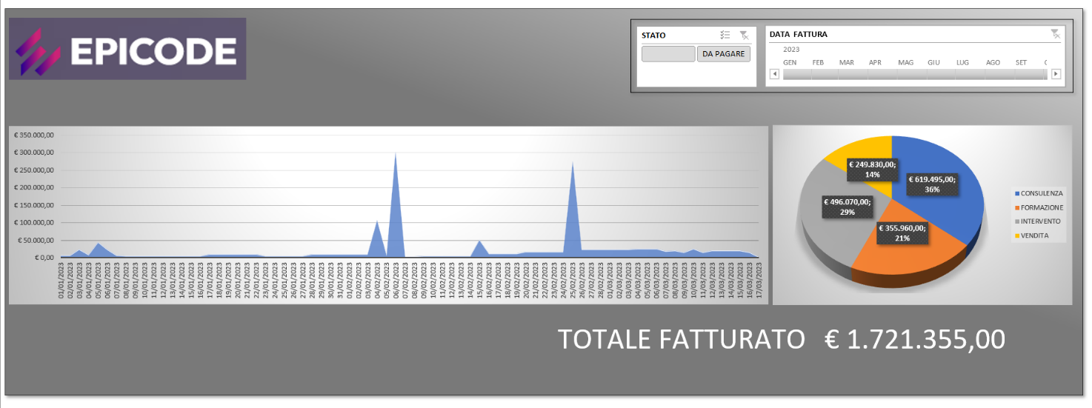
ESERCITAZIONE EXCEL

· Aprire il file FATTURAZIONE
· Aggiungere una colonna DATA SCADENZA dove calcolare la data di scadenza a 60 giorni
· In un nuovo foglio creare una maschera per recuperare le informazioni di una fattura (CLIENTE, NETTO, DATA SCADENZA) inserendo il N° FATTURA. Aggiungere le informazioni IVA e LORDO e se il LORDO è minore di 500 euro colorare la cella di ROSSO.
· Tramite POWER QUERY aggiungere una colonna calcolata IVA e una colonna LORDO di IMPORTO
· Aggiungere una colonna STATO dove scrivere DA PAGARE se sono passati più di 60 giorni altrimenti PAGATA (utilizzare la colonna condizionale)
· Sostituire il CLIENTE ROSSI con IOTA
· Caricare la trasformazione all’interno di un modello dati (PowerPivot)
· Creare un report che dia la possibilità , per ogni CLIENTE e OGGETTO (usando grafici, matrici, filtri):
o Visualizzare tramite almeno tre GRAFICI, la situazione IMPORTO, IVA e LORDO
o La possibilità di filtrare per STATO
o La possibilità di filtrare per arco temporale
o Utilizzate FORME, EFFETTI SULLE FORME, IMMAGINI, CASELLE DI TESTO e tutto quello che volete per creare un CRUSCOTTO “Professionale”

· Importare nel modello il file CLIENTI dopo averlo TRASFORMATO
· Creare la relazione tra le tabelle del modello dati
· Aggiungere le informazioni di CLIENTI ai Report dove presenti i CLIENTI

